Feuil1
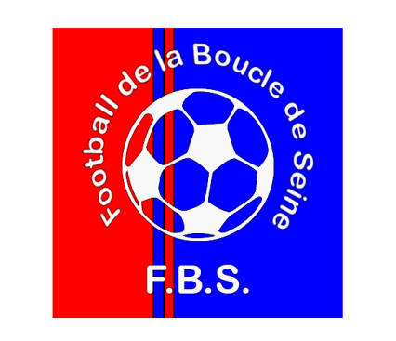
 |  |  | Numéro d’ordre
 |  | (A remettre au trésorier pour obtenir le formulaire Cerfa N° 11580)

Je soussigné, | ……………………………………………………………………………………………………..
Demeurant : | ……………………………………………………………………………………………………..
Atteste sur l’honneur renoncer au remboursement forfaitaire de mes indemnités kilométriques liées à mes activités bénévoles au sein du Football de la Boucle de Seine, durant la période allant du 1er janvier 2016 au 31 décembre 2016.

Date | Déplacement Lieu/équipe |  | Kilométrage A/R *** | Frais (0,308€/km)
 |  |  |  | 0
 |  |  |  | 0
 |  |  |  | 0
 |  |  |  | 0
 |  |  |  | 0
 |  |  |  | 0
 |  |  |  | 0
 |  |  |  | 0
 |  |  |  | 0
 |  |  |  | 0
 |  |  |  | 0
 |  |  |  | 0
 |  |  |  | 0
 |  |  |  | 0
 |  |  |  | 0
 |  |  |  | 0
 |  |  |  | 0
 |  |  |  | 0
 |  |  | Total | 0

*** le kilométrage est défini par le site www.mappy.fr / Trajet le plus court avec l’adresse de départ: STADE DU MOULIN - rue deu Stade - 76480 YAINVILLE

Pour cette année 2015 et au vu du tableau récapitulatif ci-dessus, je m’engage à renoncer à la somme totale de _________________________€ (ne pas indiquer les centimes)

 |  |  | Certifié exact
 |  | Fait à Yainville le …………………………………

Nb : Les péages sont à consigner sur la ligne sous le déplacement, fournir obligatoirement les facturettes.
Attention, seuls les déplacements pour les compétitions sont à prendre en compte. Les déplacements pour les entraînements ne sont pas déductibles.

Vous pouvez être amenés à utiliser plusieurs feuilles, ne remplir la renonciation qu'une fois sur la dernière page après avoir fait les totaux

